상품제안서
크리스탈 상패 2755WG | 상품코드: S45302

 |  |  |  |  |  |  | 02-713-8555 | www.synergygift.co.kr
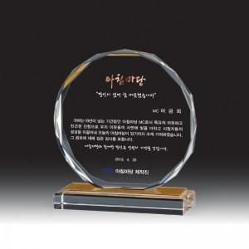

【상세/제작정보】

【인쇄/포장옵션】 | 풀칼라 / 포장불가능

【공급단가】 | 수량 | 1~ | 5~ | 10~ | 50~ | 100~
*VAT별도 | 단가 | 60,900원 | 56,700원 | 49,140원 | 47,880원 | 47,040원

【상품 URL】 | https://www.synergygift.co.kr:443/src/goods_detail.php?gdno=45302

